ver2.6
ヒアーズミーver2.6

 | 【メニュー「ブラウザメニュー」変更】
 |  | メニュー「ブラウザメニュー」内を、以下のように変更
 |  | ・「２列表示」スイッチ行を削除 （スクリーン表示モードの機能変更対応によるもの）
 |  | ・「レイアウト」セレクトメニューを追加（設定値をDBに保持）
 |  |  |  | １列 | → 横１列の表示モード。従来の「２列表示」スイッチOFFと同じ。
 |  |  |  | ２列 | → 横２列の表示モード。従来の「２列表示」スイッチONと同じ。
 |  |  |  | グリッド |  | → １画面に30人ほど(TBD)を表示するモード(新規)
 |  | ・「表示項目」セレクトメニューを追加（設定値をDBに保持）
 |  |  | → | グリッド表示モードを表示した場合、各社員欄の名前の下に表示するデータ項目を選択する。
 |  |  |  | 「行先リスト」「メモ」から選択可能。（デフォルトは行先リストとする）
 |  |  |  | ※ログインユーザが「行先リスト」を選択した場合、グリッド表示モードではすべての社員の「行先リスト」の情報が表示される。
 |  | ・「切替間隔」セレクトメニュー行を追加（設定値をDBに保持）
 |  |  | → | スクリーン表示モードで複数ページを自動ページングにより表示する場合に、ページを切り替える間隔を設定する。
 |  |  |  | 5秒、10秒、15秒、30秒、60秒から選択可能。
 |  | ・「レイアウト」「表示項目」「切替間隔」は、「スクリーン表示」スイッチON時にアクティブになる。
 |  | スイッチOFF時は、すべての項目を非アクティブ(グレー)にし、操作不可とする。
 |  | ・「表示項目」は、「レイアウト」項目で「２列」または「グリッド」を選択した時にアクティブになる。
 |  | それ以外を選択した場合は非アクティブにし、操作不可とする。

 |  | 画面仕様
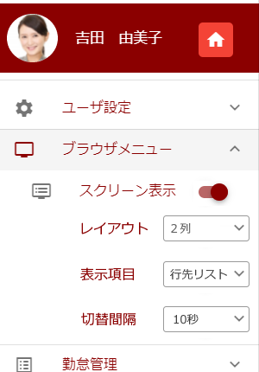
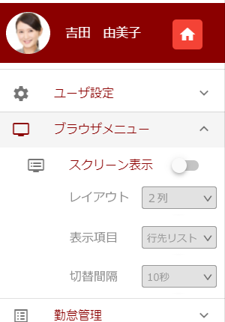

アイコン検討中

 | 【グリッド表示モード】
 |  | 画面仕様
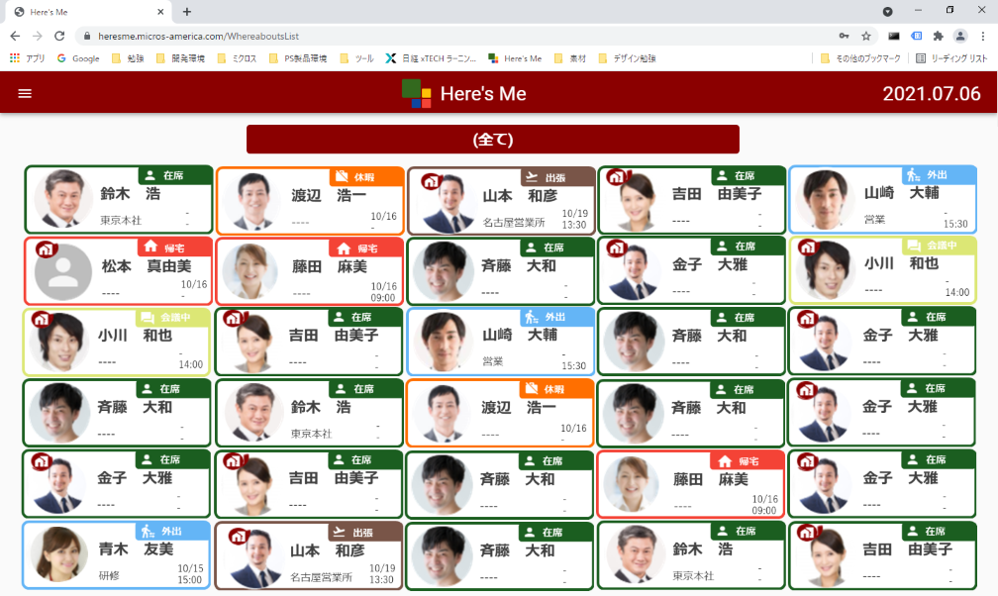

縦６、横５で表示するように1人分の領域のサイズを調整する。
ただし、一定サイズ以下の場合は、縦、横ともにスクロールバーを表示する。
 |  | 表示する項目
 |  |  | ・プロフィール画像、テレワークアイコン
 |  |  | ・状態(アイコン、状態名称)
 |  |  | ・名前
 |  |  | ・行先orメモ（メニューにて設定）
 |  |  | ・帰社日時

 | 【検索対象項目の追加】
 |  | ・ | 行先一覧(スクリーン表示OFF)での検索で、状態名称（ex.在席、帰宅…)、役職（ex.部長、課長…）での
 |  |  | 検索を可能にする。
 |  | ・ | 検索フォーム右側に表示している検索アイコン(虫眼鏡)を削除し、×アイコンにする。
 |  |  | ×アイコンクリックでフォーム入力内容をクリアする。

 | 【行先詳細ダイアログの表示情報追加】
 |  | 行先詳細ダイアログ内に、プロフィール画像、部署、役職を追加表示する。
 |  | 役職を表示するようになるのに伴い、検索フォームで役職名で検索できるようにする。

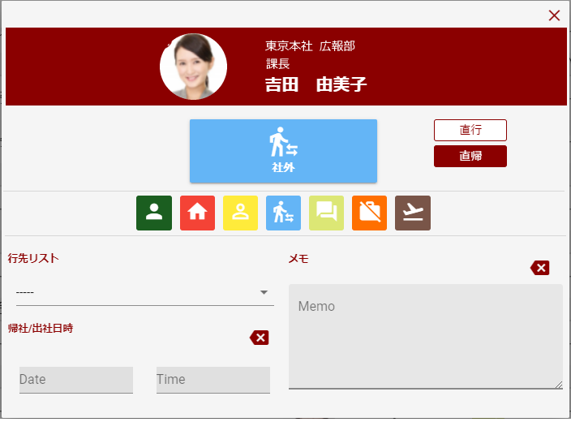
 |  | 画面仕様

プロフィール画像は、72×72で保存されている。
スクリーン表示モードで85×85

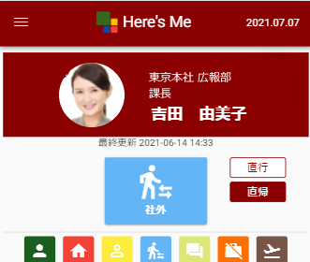
 |  | アプリ版

 | 【バージョンチェック】
 |  | Webブラウザ版、アプリ版にバージョンチェック機能を追加。
 |  | ・ | クライアントが古いバージョンの場合、更新を促すメッセージを表示
 |  |  | Webの場合、自動で最新を取れるような設定にできないか調査する。
 |  |  | （一度最新の画面に更新しても、開きなおすとまた旧バージョンになることがある）（課題管理簿No85）
 |  |  | アプリはVer1.Xの時に入れていたようなチェック機能を入れ、ユーザにストアから更新してもらう。
 |  | ・ | 強制スーパーリロード
 |  |  | https://sunsukeblog.com/javascript_reload
 |  |  | Web版の場合、バージョンチェックを行い、古いバージョンの場合リロード確認ダイアログを表示し、「OK」ボタンでスーパーリロードを実行。（未検証）
 |  | ・ | heresme_cli/index.htmlに、以下のmetaタグ設定を追加する。
 |  |  | <meta http-equiv="Pragma" content="no-cache">
 |  |  | <meta http-equiv="Cache-Control" content="no-cache">
 |  |  | ※ただし、この設定が有効になるのは次々回のバージョン。この設定がある状態で新しいバージョンを公開した時に、即時で新しいバージョンが有効になる。
 |  |  | ※ver2.5.1として、metaタグ設定のみ先行して適用する。（2021/10予定）

 | 【勤務時間データCSV改善】
 |  | 管理ツール
 |  | 「勤務時間データ」画面においてダウンロードできるCSVファイルに、勤務時間合計値を出力する。
 |  | 画面内に表示している、指定期間内の合計値、日ごとの合計値、どちらも出力。

 | 【アカウント管理ツール最終利用時間表示改善】
 |  | アカウント管理ツール
 |  | 表示している「最終利用時間」を＋９時間にする。

ver2.6_レビュー前(～20210928)
ヒアーズミーver2.6

 | 【メニュー「ブラウザメニュー」変更】
 |  | メニュー「ブラウザメニュー」内を、以下のように変更
 |  | ・「２列表示」スイッチ行を削除 （スクリーン表示モードの機能変更対応によるもの）
 |  | ・「レイアウト」セレクトメニューを追加（設定値をDBに保持）
 |  |  |  | １列 | → 横１列の表示モード。従来の「２列表示」スイッチOFFと同じ。
 |  |  |  | ２列 | → 横２列の表示モード。従来の「２列表示」スイッチONと同じ。
 |  |  |  | グリッド パネル |  | → １画面に30人ほど(TBD)を表示するモード(新規)
 |  | ・「表示項目」セレクトメニューを追加（設定値をDBに保持）
 |  |  | → | グリッド表示モードを表示した場合、各社員欄の名前の下に表示するデータ項目を選択する。
 |  |  |  | 「行先リスト」「メモ」から選択可能。（デフォルトは行先リストとする）
 |  |  |  | ※ログインユーザが「行先リスト」を選択した場合、グリッド表示モードではすべての社員の「行先リスト」の情報が表示される。
 |  | ・「切替間隔」セレクトメニュー行を追加（設定値をDBに保持）
 |  |  | → | スクリーン表示モードで複数ページを自動ページングにより表示する場合に、ページを切り替える間隔を設定する。
 |  |  |  | 5秒、10秒、15秒(TBD)から選択可能。
 |  | ・「レイアウト」「表示項目」「切替間隔」は、「スクリーン表示」スイッチON時にアクティブになる。
 |  | スイッチOFF時は、すべての項目を非アクティブ(グレー)にし、操作不可とする。

 |  | 画面案

アイコン検討中

 | 【グリッド表示モード(仮)】
 |  | ※画面レイアウトは検討中※
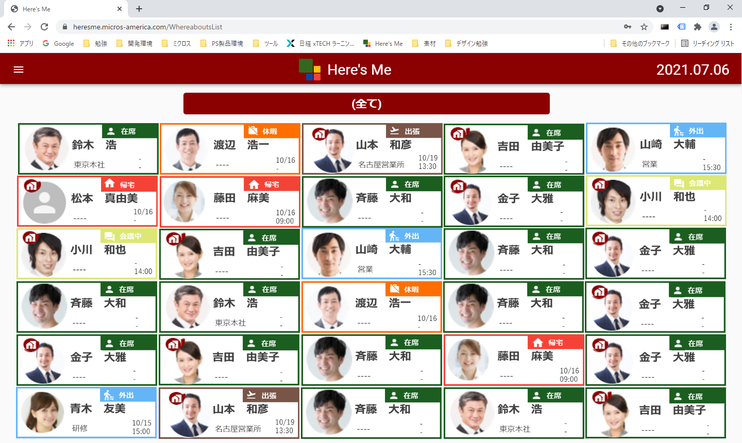

縦６、横５で表示するように1人分の領域のサイズを調整する。
ただし、一定サイズ以下の場合は、縦、横ともにスクロールバーを表示する。
 |  | 表示する項目
 |  |  | ・プロフィール画像、テレワークアイコン
 |  |  | ・状態(アイコン、状態名称)
 |  |  | ・名前
 |  |  | ・行先orメモ（メニューにて設定）
 |  |  | ・帰社日時

 | 【検索対象項目の追加】
 |  | ・ | 行先一覧(スクリーン表示OFF)での検索で、状態名称（ex.在席、帰宅…)、役職（ex.部長、課長…）での
 |  |  | 検索を可能にする。
 |  | ・ | 検索フォーム右側に表示している検索アイコン(虫眼鏡)を削除し、×アイコンにする。
 |  |  | ×アイコンクリックでフォーム入力内容をクリアする。

 | 【行先詳細ダイアログの表示情報追加】
 |  | 行先詳細ダイアログ内に、プロフィール画像、部署、役職を追加表示する。
 |  | 役職を表示するようになるのに伴い、検索フォームで役職名で検索できるようにする。

 |  | 画面案① |  |  |  |  |  | 画面案②
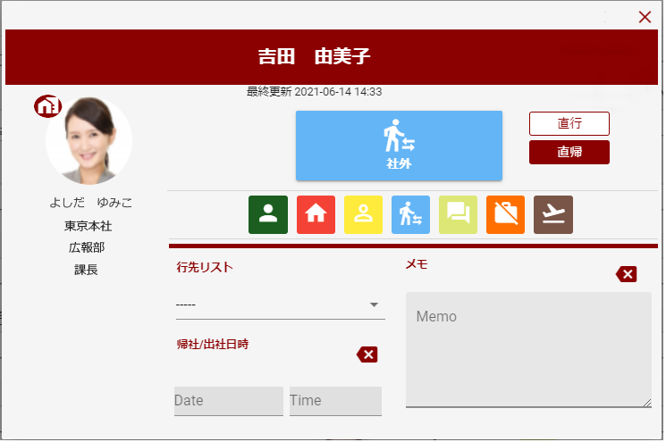
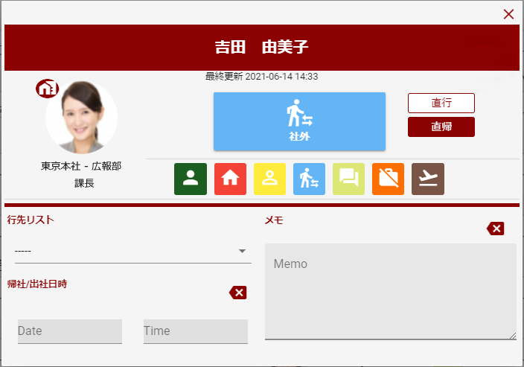

プロフィール画像は、72×72で保存されている。
スクリーン表示モードで85×85

横幅を少し大きくする
スペース確保のため、行先リスト、帰社/出社日時のセレクト部分を、見出しと同じ横位置から開始するように修正（メモは同じ位置なので同じにする）

 |  | 画面案③

 |  | アプリ版
 |  | 画面案① |  |  |  |  | 画面案②
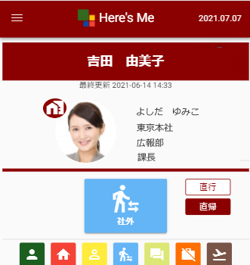

 | 【バージョンチェック】
 |  | Webブラウザ版、アプリ版にバージョンチェック機能を追加。
 |  | ・ | クライアントが古いバージョンの場合、更新を促すメッセージを表示
 |  |  | Webの場合、自動で最新を取れるような設定にできないか調査する。
 |  |  | （一度最新の画面に更新しても、開きなおすとまた旧バージョンになることがある）（課題管理簿No85）
 |  |  | アプリはVer1.Xの時に入れていたようなチェック機能を入れ、ユーザにストアから更新してもらう。
 |  | ・ | 強制スーパーリロード
 |  |  | https://sunsukeblog.com/javascript_reload
 |  |  | Web版の場合、バージョンチェックを行い、古いバージョンの場合リロード確認ダイアログを表示し、「OK」ボタンでスーパーリロードを実行。（未検証）
 |  | ・ | heresme_cli/index.htmlに、以下のmetaタグ設定を追加する。
 |  |  | <meta http-equiv="Pragma" content="no-cache">
 |  |  | <meta http-equiv="Cache-Control" content="no-cache">
 |  |  | ※ただし、この設定が有効になるのは次々回のバージョン。この設定がある状態で新しいバージョンを公開した時に、即時で新しいバージョンが有効になる。

 | 【勤務時間データCSV改善】
 |  | 管理ツール
 |  | 「勤務時間データ」画面においてダウンロードできるCSVファイルに、勤務時間合計値を出力する。
 |  | 画面内に表示している、指定期間内の合計値、日ごとの合計値、どちらも出力。

 | 【アカウント管理ツール最終利用時間表示改善】
 |  | アカウント管理ツール
 |  | 表示している「最終利用時間」を＋９時間にする。

